Funkcje
 | W tym arkuszu będziesz ćwiczył(-a) wprowadzanie wyrażeń (formuł)

 | Dane dla obliczeń w arkuszu:
 | 1 | 2 | 30

 | Przykłady formuł.
 |  |  | Znak "=" rozpoczyna formułę.

 |  |  | =1+1 | =4-1 | =3*A1
 |  |  | =A1+B1 | =G10-G9 | =40*A1+30*B1

 | Aby się powołać na liczbę w danej komórce,
 | piszemy jej adres w formule. |  |  |  | np. =B5

 | Funkcja |  | Przykład |  | Ćwiczenia |  | Miejsce na ćwiczenia - kolumna I.

1 | Dodawanie |  | =1+1 |  | Dodaj: | 2+3 |  |  | Białe pole wskazuje
 |  |  |  |  |  | 50+1 |  |  | miejsce Twego działania
 |  |  |  |  |  | 10000+1000
 |  |  |  |  |  | 10+0,01
 |  |  |  |  | 10000+1000+100+10+1
 |  |  | =A1+B1 |  | komórkę B5 i liczbę 10
 |  |  |  |  | komórki B5 i D5
 |  |  |  |  | komórki B5, C5, D5

2 | Odejmowanie |  | =4-1 |  | Odejmij: | 100-30
 |  |  |  |  |  | 4,6-3,2
 |  |  |  |  |  | 12,98-3,29
 |  |  |  |  |  | 4-38,08
 |  |  | =A3-2 |  | od B5 liczbę 4
 |  |  | =G10-G9 |  | od B5 odejmij B4 |  |  | będzie błąd
 |  |  |  |  | B5-B1

3 | Mnożenie |  | =3*5 |  | Pomnóż: | 5*6
 |  |  |  |  |  | 12,5*4
 |  |  |  |  |  | 5,008*12,05
 |  |  |  |  |  | 2*(3+9)
 |  |  |  |  |  | 3*B5
 |  |  |  |  |  | 40*C5+20
 |  |  |  |  |  | 2*D5-10*C5

4 | Dzielenie |  | =5/3 |  | Podziel: | 4/9
 |  |  |  |  |  | 656/0,56
 |  |  |  |  |  | (87-43)/(32+32)
 |  |  |  |  |  | D5 przez 3
 |  |  |  |  |  | D5 przez B5

 | PONIŻEJ PRZEDSTAWIONE BĘDĄ FORMUŁY Z UŻYCIEM ZAKRESÓW KOMÓREK

 | Zakres komórek jest to obszar, do którego się odwołujemy blokowo,
 | np. przy sumowaniu.

 | Przykłady zakresów: A1:A10 B3:D3 F10:J15

 | Zakres A1:A10 oznacza, że operacje odnosić się będą do wszystkich komórek
 | począwszy od A1 a skończywszy na A10.

 | Przykładem operacji może być sumowanie wartości.

 | =SUMA(A1:A10) - oznacza sumę liczb z komórek A1, A2, A3, A4, …aż do A10.

 | Adresy w zakresie rozdzielone są dwukropkiem. Można wpisywać małe litery.

 |  | Przykład formuły z zastosowaniem:
 |  | zakresu:
 |  |  | D |  |  | G
 |  | 27 | 1 |  |  | 1 | Przyjrzyj się formule
 |  | 28 | 2 |  |  | 2 | w tej komórce
 |  |  | =SUMA(D27:D28) |  |  | 3 | Tu też jest suma.
 |  |  |  |  |  | 6 | W pasku formuły zobaczysz ją,
 |  |  |  |  |  |  | gdy przejedziesz na tą komórkę kursorem.
 |  | Ta suma równa jest 3

5 | = Suma(…)

 | 2 |  | 343
 | 34 |  | 2342
 | 4 |  | 43.234 |  |  |  |  |  |  | 1. Stań w komórce, gdzie chcesz
 | 54 |  | 4323.54 |  | Wpisz formułę sumowania w białych komórkach |  |  |  |  | aby znajdowała się formuła
 |  |  |  |  |  |  |  |  |  | 2. Wpisz początek formuły aż do miejsca,
? W jaki sposób tworzyć formuły za pomocą klawiszy kursora?
 |  |  |  |  |  |  |  |  |  | gdzie rozpoczyna się zakres komórek
 |  |  |  |  |  |  |  |  |  | 3.Kursorem przejdź do początku zakresu argumentów
 |  |  |  |  |  |  |  |  |  | 4. Z Shiftem przejdź kursorem do końca zakresu argumentów
 |  |  |  |  |  |  |  |  |  | 5. Dokończ formułę, np. nawiasem zamykającym.

 |  |  |  |  |  |  |  |  |  | Wypróbuj:
 | 2 |  | 343 |  |  | Wprowadź formułę sumowania w białych komórkach |  |  |  |  | 2
 | 34 |  | 2342 |  |  | a) stawiając kursor pod kolumną liczb |  |  |  |  | 34
 | 4 |  | 43.234 |  |  | b) naciskając przycisk autosumy |  |  |  |  | 4
 | 54 |  | 4323.54 |  |  | na pasku narzędzi |  |  |  |  | 54

 |  | Zmień wartości liczb w kolumnach podliczanych za pomocą sumy.
 |  | Sprawdź, czy wartości sumy się zmieniają i kiedy.

 | PO WPROWADZENIU FORMUŁY WYPRÓBUJ JEJ DZIAŁANIE POPRZEZ
 | ZAMIANĘ DANYCH. ARKUSZ DOKONA AUTOMATYCZNEGO PRZELICZENIA.

 | 1 |  | Zmień 1 na 3 |  | i zauważ jak się zmienia suma poniżej
 | 2 |  | Zmień 2 na 20 |  | w białym polu.
 | 3 |  | Zmień 3 na 300
 | 6

6 | Mininum

 | 2 |  | 343 |  | Wprowadź funkcję podającą minimalną liczbę z listy argumentów
 | 34 |  | 2342 |  |  | =min(...)
 | 4 |  | 43.234
 | 54 |  | 4323.54

 |  |  |  |  | Zmień liczby na liście argumentów tak, aby minimum uległo zmianie.
 |  |  |  |  | Podaj argumnety ujemne.

7 | Maksimum

 | 2 |  | 343 |  | Wprowadź funkcję podającą maksymalną liczbę z listy argumentów
 | 34 |  | 2342 |  |  | =max(...)
 | 4 |  | 43.234
 | 54 |  | 4323.54

8 | =Średnia(…)

 | 2 |  | 343
 | 34 |  | 2342
 | 4 |  | 43.234
 | 54 |  | 4323.54

9 | =ILE.LICZB(...)

 | 2 |  | 343
 | 34 |  | 2342
 | 4 |  | 43.234
 | 54 |  | 4323.54

Formatowanie komórek
Formatowanie komórek - ćwiczenia.

Polecenie z Menu: Format Komórki.
skrót klawiszowy [Ctrl]+[1].

W tym arkuszu będziesz uczył się jak zmienić wygląd komórki.
Po pierwsze zobaczymy, jaki typ formatowania zastosowano
w przykładowych komórkach zawierających liczby.

 | Jakie tu wzorce formatowania zastosowano?

 | stań na komórce C21 i użyj
 | skrótu klawiszowego: |  | Ctrl+1
 | dla wywołania okna Format Komórki

 | 1.00 |  | Kategoria formatowania jest Liczbowa.
 | 12.000 |  | Te komórki różnią się liczbą miejsc dziesiętnych
 | 154.00 |  | Sprawdź to w ukazującym się oknie dialogowym.

i dalej… | Wszystkie poniższe liczby są TAKIE SAME. Dziwne?
 | Twoim zadaniem jest dojść dlaczego tak różnie wyglądają!

 | 0.75
 | 1 |  | Wiesz dlaczego tu widać "1"?
 | 75%
 | 75.00% |  | We wszystkich tych komórkach jest zawartość =3/4
 | 7.50E-01 |  | a jakże różne jest to, co widzimy na arkuszu!
 | 0.75
 | 1 zł

Zadanie: | Sformatuj poniższe liczby w kolumnie G tym samym typem formatowania
 | który jest zastosowany w kolumnie C

Najpierw sprawdź jak te liczby są sformatowane? |  |  |  |  | G jest kolumną dla przećwiczenia umiejętności.

 | 0.75 |  |  |  | 12.433
 | 1 |  |  |  | 12.433
 | 75% |  |  |  | 0.433
 | 75.00% |  |  |  | 0.433
 | 7.50E-01 |  |  |  | 12.433
 | 0.75 |  |  |  | 12.433
 | 1 zł |  |  |  | 12.433

 | Dodaj pozycje dziesiętne dla liczb:

 | 1.00 |  |  |  | 1 |  | Dodaj pozycje dziesiętne po przecinku.
 | 12.000 |  |  |  | 12 |  | dla istniejących liczb w kolumnie G
 | 154.00 |  |  |  | 154

 | W oknie dialogowym Format Komórki są także inne zakładki.

Formatowanie komórki to także przesuwanie tego co się w niej znajduje:
 | - do lewej,
 | - do prawej, |  | Narzędzia do tego celu znajdują się
 | - do środka. |  | w zakładce "Wyrównanie" okna "Formatuj Komórki".

 | Zastosowanie wyrównania:

Zastosuj wyrównanie tekstu w komórce zgodnie z przykładami podanymi w kolumnie C.

 | Kolumna C - przykłady |  |  |  |  | Kolumna H - tu wykonaj ćwiczenie.

 | a |  |  |  |  | a
 | bcd |  |  |  |  | bcd
 | abcde |  |  |  |  | abcde
 | Microsoft Excel to arkusz kalkulacyjny |  |  |  |  | Microsoft Excel to arkusz kalkulacyjny
 | Microsoft Excel to arkusz kalkulacyjny |  |  |  |  | Microsoft Excel to arkusz kalkulacyjny
 | Microsoft Excel to arkusz kalkulacyjny |  |  |  |  | Microsoft Excel to arkusz kalkulacyjny
 | Microsoft Excel to arkusz kalkulacyjny |  |  |  |  | Microsoft Excel to arkusz kalkulacyjny

 | Zakładka Wyrównanie pozwala na rozłożenie tekstu w komórce tak jak na przykładzie
 | poniżej:

 | Microsoft Excel to arkusz kalkulacyjny |  | Excel | Excel | Excel | Excel | Excel

 | W tej komórce użyto zawijania wierszy.

 | Powtórz te sposoby formatowania na poniższych komórkach:

 | Microsoft Excel to arkusz kalkulacyjny |  | Excel | Excel | Excel | Excel | Excel

 | Obramowanie komórki możesz zmienić za pomocą ikonek na pasku narzędzi,

Przypatrz się obrazkowi - te elementy można zmieniać.

 | Kolor wypełnienia komórki |  |  |  | Kolor tekstu

 | lub za pomocą okna "Style komórki"
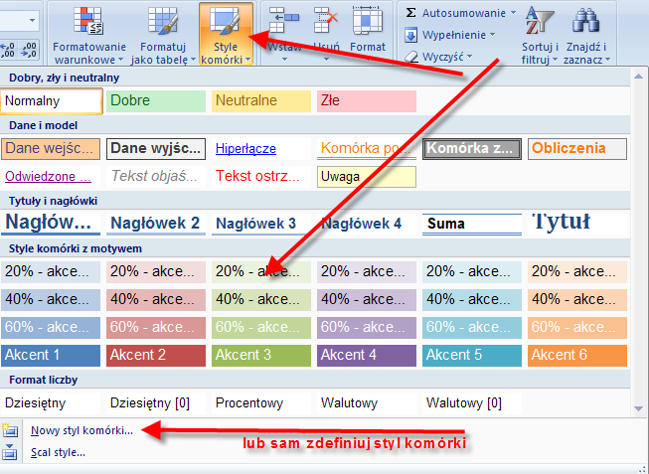

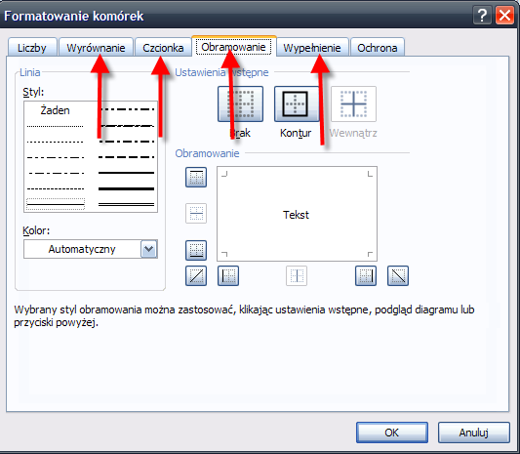

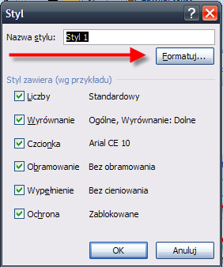

 | Zmień kolory używając ikonek na pasku narzędzi:

 | albo okna Format Komórki, zakładka Obramowanie.

 | Zmiana koloru tła komórki |  |  |  | 1 | 2 | 3 | 4
 | Zmiana koloru tekstu komórki |  |  |  | a | d | f | g
 | Zmiana obramowania komórki |  |  |  | 3 | 4 | 5 | 6
 |  |  |  |  | 2 | 3 | 3 | 3

 | Zadanie:

 | Zastosuj odpowiednie formaty do komórek poniższej kalkulacji, a następnie
 | obramuj komórki tak, aby otrzymać tabelkę.

 | Dzień | Ilość | Cena hurtowa | Marża | Cena z marżą | VAT | Cena detaliczna | Wartość sprzedaży
 | 36445 | 120 | 54 | 10.8 | 64.8 | 4.536 | 69.336 | 8320.32
 | 36446 | 130 | 53 | 10.6 | 63.6 | 4.452 | 68.052 | 8846.76
 | 36447 | 100 | 53 | 10.6 | 63.6 | 4.452 | 68.052 | 6805.2
 | 36448 | 150 | 55 | 11 | 66 | 4.62 | 70.62 | 10593
 | 36449 | 100 | 56 | 11.2 | 67.2 | 4.704 | 71.904 | 7190.4
 | Razem | 600 |  |  |  |  |  | 41755.68

 | Przejście do następnego arkusza ćwiczeń: Ctrl+PgDn

